pass
 |  | Паспорт № |  | 532
на производство взрывных работ по отделению монолитов
от массива шпуровыми зарядами.

Дата и время производства взрывных работ: |  |  |  | 21 | декабря | 2018 | года | с 9:00 до 11:00.

 |  | Заказчик: ЗАО «Интеркамень» Карьер: «Другорецкий-3» |  |  |  |  | Горизонт: |  | +108

Применяемое буровое оборудование: COMMANDO-110 |  |  |  |  |  | Диаметр шпуров: 32 мм

Применяемое ВВ ДВП: |  | 39.1 | кг | СВ ДШ: |  | 209 | м | ЭД | 1 | шт

 |  |  | Параметры буровзрывных работ

Горизонтальные шпуры |  |  | Вертикальные шпуры
Кол-во, шт | Глубина, м |  | Кол-во, шт |  |  | Глубина, м
2 | 2
2 | 1.5
22 | 6

Итого:

Размер отделяемого монолита: высота x длина x ширина, м |  |  |  |  |  | 6 | x | 4.46 | x | 7.3

ОБЪЕМ ОТДЕЛЯЕМОГО МОНОЛИТА: |  |  |  | 195.5 | м3.

 |  |  | СХЕМА
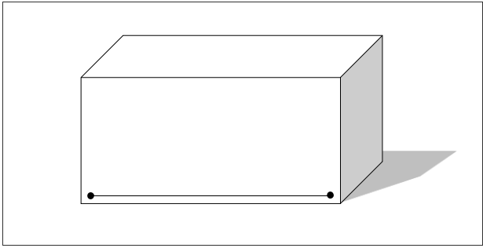

Шпуры очищенные от буровой мелочи, воды и соответствуют проектной глубине.

Начальник карьера ( мастер) : |  |  |  |  | Соловей В.А.
Начальник участка ( мастер) ООО СУ БВР: ______________________ / ___________________

